パンフレット50名
0 |  | 0 |  |  |  |  |  |  | ＜所在地＞

チームスタッフ |  |  |  |  |  |  | チームの紹介
コーチ |  |  | 0
Ａコーチ |  |  | 0
引率教諭 |  |  | 0
マネージャー |  |  | 0

Ｎｏ | 氏 名 |  |  | 学年 | 身長 （ｃｍ） | 出身中学校 | Ｎｏ | 氏 名 |  | 学年 | 身長 （ｃｍ） | 出身中学校

1 | 0 |  |  | 0 | 0 | 0 | 26 | 0 |  | 0 | 0 | 0
2 | 0 |  |  | 0 | 0 | 0 | 27 | 0 |  | 0 | 0 | 0
3 | 0 |  |  | 0 | 0 | 0 | 28 | 0 |  | 0 | 0 | 0
4 | 0 |  |  | 0 | 0 | 0 | 29 | 0 |  | 0 | 0 | 0
5 | 0 |  |  | 0 | 0 | 0 | 30 | 0 |  | 0 | 0 | 0
6 | 0 |  |  | 0 | 0 | 0 | 31 | 0 |  | 0 | 0 | 0
7 | 0 |  |  | 0 | 0 | 0 | 32 | 0 |  | 0 | 0 | 0
8 | 0 |  |  | 0 | 0 | 0 | 33 | 0 |  | 0 | 0 | 0
9 | 0 |  |  | 0 | 0 | 0 | 34 | 0 |  | 0 | 0 | 0
10 | 0 |  |  | 0 | 0 | 0 | 35 | 0 |  | 0 | 0 | 0
11 | 0 |  |  | 0 | 0 | 0 | 36 | 0 |  | 0 | 0 | 0
12 | 0 |  |  | 0 | 0 | 0 | 37 | 0 |  | 0 | 0 | 0
13 | 0 |  |  | 0 | 0 | 0 | 38 | 0 |  | 0 | 0 | 0
14 | 0 |  |  | 0 | 0 | 0 | 39 | 0 |  | 0 | 0 | 0
15 | 0 |  |  | 0 | 0 | 0 | 40 | 0 |  | 0 | 0 | 0
16 | 0 |  |  | 0 | 0 | 0 | 41 | 0 |  | 0 | 0 | 0
17 | 0 |  |  | 0 | 0 | 0 | 42 | 0 |  | 0 | 0 | 0
18 | 0 |  |  | 0 | 0 | 0 | 43 | 0 |  | 0 | 0 | 0
19 | 0 |  |  | 0 | 0 | 0 | 44 | 0 |  | 0 | 0 | 0
20 | 0 |  |  | 0 | 0 | 0 | 45 | 0 |  | 0 | 0 | 0
21 | 0 |  |  | 0 | 0 | 0 | 46 | 0 |  | 0 | 0 | 0
22 | 0 |  |  | 0 | 0 | 0 | 47 | 0 |  | 0 | 0 | 0
23 | 0 |  |  | 0 | 0 | 0 | 48 | 0 |  | 0 | 0 | 0
24 | 0 |  |  | 0 | 0 | 0 | 49 | 0 |  | 0 | 0 | 0
25 | 0 |  |  | 0 | 0 | 0 | 50 | 0 |  | 0 | 0 | 0
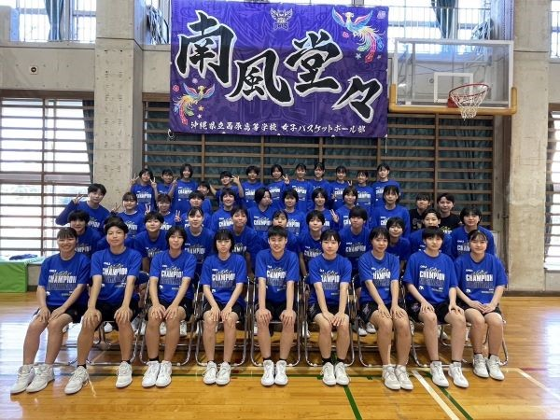
チーム集合写真を枠内に貼り付けてください ※１．写真の余白はトリミングをして、枠内に収まるようにお願いします。 ※２．合同チームは合同で１部作成して下さい。 ※３．パンフレットは白黒で印刷されます。 |  |  |  |  |  |  |  | 選手権大会の目標・意気込み

※写真データは1MB以下まで容量を小さくしてください！ 参照→https://faq.nec-lavie.jp/qasearch/1007/app/servlet/qadoc?QID=019231
参考「写真や画像のサイズを変更する方法」※別サイトへ移動します。

